Kolorimetrik
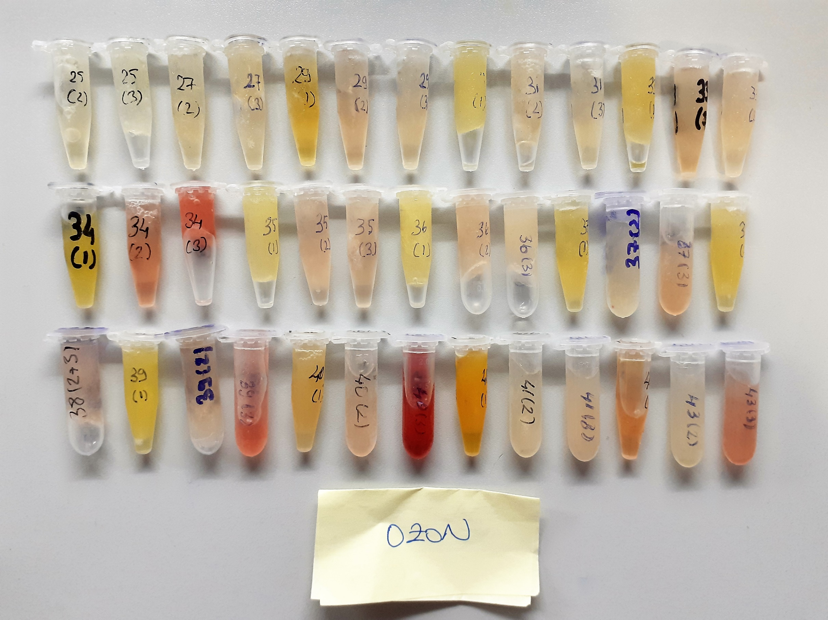
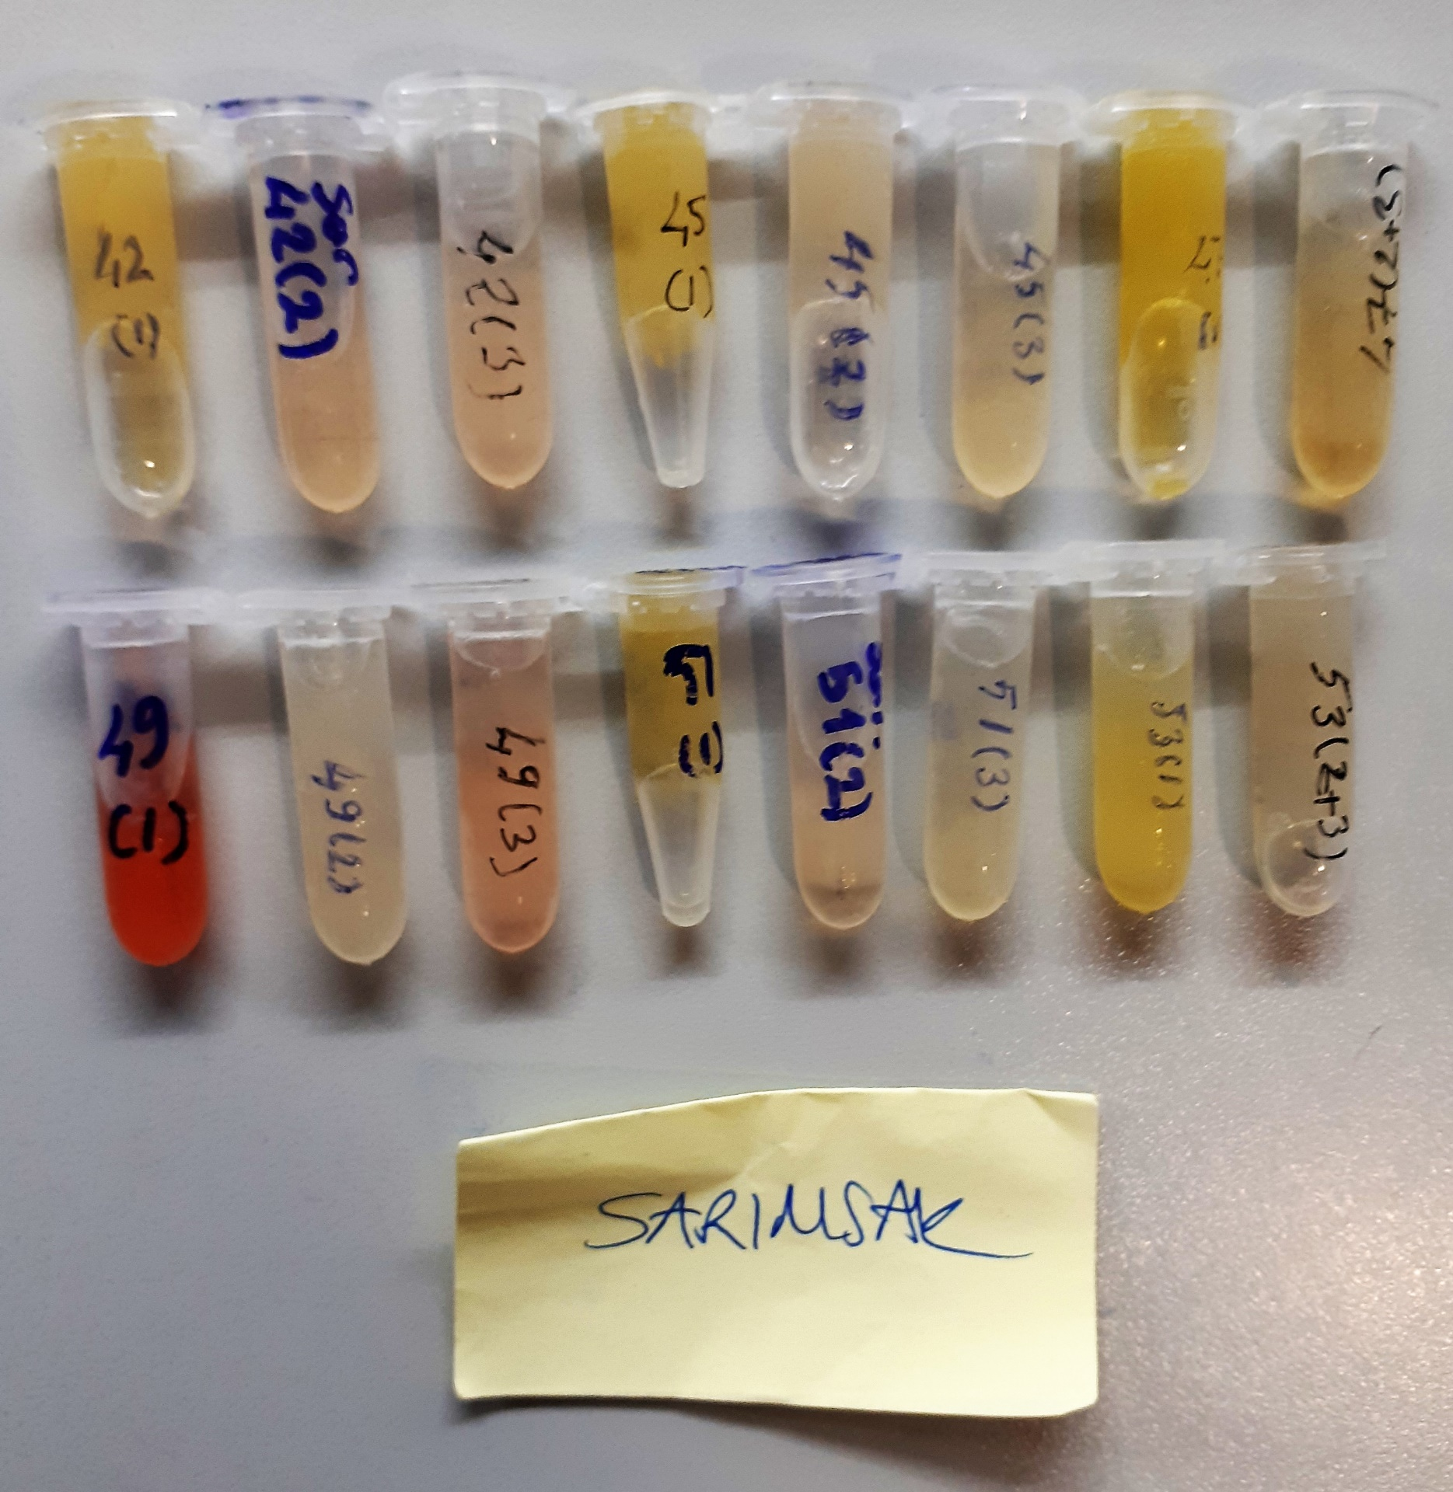
Numune Adı | TAS(mmol/L) | TOS (µmol/L) | OSI | PON(U/L) | CAT (U/L) | SOD (U/ml) | GPX (U/L) | IgA mg/dl) | IgM (mg/dl) | IgE (IU/ml) | NOT
Ozon-25(2) | 1.07 | 1.6 | 0.150 | 458 | 50 | 368 | 53 | 1.81 | 146.5 | 109.14 |  | Kullanılan cihaz: Mindray marka BS400 model tam otomatik biyokimya cihazı
Ozon-25(3) | 1.07 | 2.33 | 0.218 | 511 | 133 | 418 | 279 | 2.35 | 295.4 | 98.37 |  | SOD: Super Oxıde Dismutase
Ozon-27(2) | 1.12 | 2.12 | 0.189 | 326 | 99 | 280 | 87 | 1.86 | 290 | 75.02 |  | CAT: Catalase
Ozon-27(3) | 1.12 | 1.9 | 0.170 | 423 | 83 | 317 | 71 | 1.48 | 239.8 | 102.2 |  | GPx: Glutathione Peroxidase
Ozon-29(1) | 0.81 | 2.66 | 0.328 | 262 | 167 | 74 | 222 | 2.71 | 227.5 | 51.92 |  | TAS: Total Antıoxıdant Status
Ozon-29(2) | 0.76 | 2.57 | 0.338 | 245 | 19 | 167 | 176 | 1.87 | 89.6 | 74.52 |  | TOS: Total Oxıdant Status
Ozon-29(3) | 0.8 | 2.41 | 0.301 | 304 | 54 | 119 | 490 | 1.24 | 297.1 | 73.51 |  | OSI: Oxıdatıve Stress Index
Ozon-31(1) | 0.94 | 2.3 | 0.245 | 102 | 343 | 252 | 499 | 2.9 | 264.7 | 72.07 | lipemi | MDA: Malondialdehit
Ozon-31(2) | 0.92 | 2.46 | 0.267 | 169 | 32 | 98 | 617 | 2.49 | 137.8 | 46.74 |  | PON: Paraoxanase
Ozon-31(3) | 0.97 | 1.89 | 0.195 | 229 | 13 | 61 | 598 | 1.57 | 259.6 | 112.03 |  | IgA: Immunoglobulin A
Ozon-33(1) | 0.79 | 2.52 | 0.319 | 134 | 87 | 210 | 623 | 1.95 | 364.1 | 71.08 |  | IgM: Immunoglobulin M
Ozon-33(2) | 0.78 | 2.96 | 0.379 | 103 | 54 | 213 | 496 | 2.02 | 182.9 | 66.57 |  | IgG: Immunoglobulin G
Ozon-33(3) | 1.04 | 6.19 | 0.595 | 220 | 49 | 146 | 120 | 1.88 | 251.3 | 84.92 |  | IgE: Immunoglobulin E
Ozon-34(1) | 0.97 | 2.48 | 0.256 | 477 | 409 | 445 | 1703 | 3.52 | 241.6 | 66.74 | lipemi
Ozon-34(2) | 1.11 | 9.76 | 0.879 | 237 | 136 | 90 | 853 | 2.24 | 317.7 | 93.35 | hafif hemolizli
Ozon-34(3) | 1.19 | 16.4 | 1.378 | 294 | 297 | 162 | 1036 | 2.08 | 250.1 | 81.66 | hemolizli
Ozon-35(1) | 1.07 | 2.13 | 0.199 | 388 | 225 | 475 | 1039 | 2.01 | 289.7 | 29.04
Ozon-35(2) | 1.11 | 3.87 | 0.349 | 222 | 116 | 201 | 587 | 1.64 | 201.4 | 58.81
Ozon-35(3) | 1.01 | 4.01 | 0.397 | 355 | 86 | 144 | 520 | 1.37 | 207.2 | 37.16
Ozon-36(1) | 1.14 | 3.18 | 0.279 | 687 | 258 | 421 | 127 | 2.72 | 325.7 | 50.119 | lipemi
Ozon-36(2) | 1.07 | 3.69 | 0.345 | 232 | 126 | 151 | 862 | 2.06 | 259 | 54.68
Ozon-36(3) | 1.01 | 2.31 | 0.229 | 453 | 105 | 230 | 173 | 2.56 | 80.8 | 56.93
Ozon-37(1) | 1.04 | 2.48 | 0.238 | 298 | 161 | 361 | 948 | 3 | 239.9 | 36.54
Ozon-37(2) | 1.03 | 2.63 | 0.255 | 361 | 40 | 321 | 888 | 1.86 | 272.7 | 50.24
Ozon-37(3) | 1.14 | 4.54 | 0.398 | 382 | 58 | 266 | 424 | 1.51 | 323.7 | 77.71 | hafif hemolizli
Ozon-38(1) | 1 | 2.1 | 0.210 | 179 | 230 | 324 | 796 | 4.13 | 217 | 40.8
Ozon-38(2+3) | 0.95 | 5.35 | 0.563 | 281 | 74 | 50 | 640 | 1.77 | 103.9 | 76.22 | hafif hemolizli
Ozon-39(1) | 1.1 | 2.24 | 0.204 | 272 | 323 | 493 | 789 | 3.08 | 265.9 | 83.32 | lipemi
Ozon-39(2) | 0.98 | 3.13 | 0.319 | 428 | 77 | 252 | 576 | 1.12 | 44.9 | 28.91
Ozon-39(3) | 1.26 | 12.6 | 1.000 | 552 | 73 | 111 | 680 | 1.62 | 227.4 | 63.27 | hemolizli
Ozon-40(1) | 1.06 | 3.84 | 0.362 | 443 | 185 | 285 | 961 | 3.02 | 161.7 | 22.77 | lipemi
Ozon-40(2) | 1.12 | 3.37 | 0.301 | 485 | 74 | 106 | 460 | 2.03 | 266 | 62.92
Ozon-40(3) | 1.75 | 59.6 | 3.406 | 564 | 510 | 150 | 3080 | 2.32 | 355.4 | 63.33 | yüksek hemolizli
Ozon-41(1) | 1.18 | 4.8 | 0.407 | 143 | 459 | 198 | 1092 | 2.23 | 257.1 | 34.51
Ozon-41(2) | 0.95 | 1.99 | 0.209 | 273 | 17 | 125 | 389 | 2.42 | 446.4 | 50.97
Ozon-41(3) | 1.08 | 2.9 | 0.269 | 389 | 54 | 116 | 139 | 1.85 | 149.6 | 81.61
Ozon-43(1) | 1.07 | 9.72 | 0.908 | 231 | 280 | 91 | 1007 | 2.18 | 181.5 | 33.4 | hemolizli
Ozon-43(2) | 0.98 | 1.26 | 0.129 | 302 | 43 | 118 | 131 | 1.96 | 251.3 | 42.83
Ozon-43(3) | 1.14 | 7.98 | 0.700 | 434 | 121 | 65 | 548 | 2.15 | 133.9 | 33.92 | hafif hemolizli
Sarımsak-42(1) | 1.05 | 3.42 | 0.326 | 193 | 439 | 638 | 218 | 3.74 | 243.5 | 48.33 | lipemi
Sarımsak-42(2) | 1.32 | 2.76 | 0.209 | 404 | 92 | 58 | 262 | 2.13 | 294.5 | 84.77
Sarımsak-42(3) | 1.21 | 3.11 | 0.257 | 467 | 147 | 89 | 355 | 1.93 | 428.9 | 75.08
Sarımsak-45(1) | 1.04 | 2.14 | 0.206 | 115 | 172 | 422 | 575 | 2.28 | 89.1 | 73.26
Sarımsak-45(2) | 0.99 | 1.77 | 0.179 | 364 | 50 | 334 | 155 | 1.82 | 156.9 | 44.42
Sarımsak-45(3) | 0.93 | 2.16 | 0.232 | 568 | 61 | 118 | 1181 | 1.71 | 243.5 | 37.67
Sarımsak-47(1) | 1.09 | 2.39 | 0.219 | 759 | 240 | 413 | 771 | 1.92 | 181.7 | 46.35
Sarımsak-47(2+3) | 1.18 | 1.28 | 0.108 | 150 | 38 | 96 | 362 | 1.73 | 60.2 | 61.07
Sarımsak-49(1) | 1.23 | 20.3 | 1.650 | 103 | 510 | 99 | 1083 | 2.65 | 20.3 | 65.41 | hemolizli
Sarımsak-49(2) | 0.98 | 2.64 | 0.269 | 159 | 25 | 275 | 111 | 2.2 | 114.7 | 55.09
Sarımsak-49(3) | 0.99 | 4.51 | 0.456 | 312 | 98 | 33 | 870 | 1.4 | 454.4 | 64.17 | hafif hemolizli
Sarımsak-51(1) | 1 | 1.99 | 0.199 | 305 | 152 | 213 | 713 | 2.3 | 75.03 | 80.32
Sarımsak-51(2) | 1.03 | 2.65 | 0.257 | 409 | 42 | 113 | 206 | 1.93 | 6.49 | 48.14
Sarımsak-51(3) | 0.88 | 1.75 | 0.199 | 389 | 51 | 74 | 629 | 1.61 | 90.7 | 52.73
Sarımsak-53(1) | 1 | 1.39 | 0.139 | 182 | 175 | 60 | 130 | 1.76 | 96.6 | 21.35
Sarımsak-53(2+3) | 1.14 | 2.43 | 0.213 | 179 | 149 | 90 | 554 | 1.23 | 87.7 | 29.82

IgG
2.185 | 0.395 | 0.554 | 0.369 | 0.434 | 0.588 | 0.567 | 0.437 | 0.406 | 0.439 | 0.689 | 0.731
1.071 | 0.537 | 0.562 | 0.439 | 0.56 | 0.406 | 0.605 | 0.503 | 0.471 | 0.528 | 0.624 | 0.597
0.603 | 0.482 | 0.428 | 0.426 | 0.471 | 0.376 | 0.296 | 0.436 | 0.506 | 0.366 | 0.333
0.314 | 0.531 | 0.578 | 0.466 | 0.555 | 0.503 | 0.401 | 0.476 | 0.542 | 0.591 | 0.463
0.163 | 0.347 | 0.593 | 0.436 | 0.321 | 0.394 | 0.564 | 0.583 | 0.405 | 0.371 | 0.604
0.048 | 0.566 | 0.454 | 0.504

IgG
2.137 | 320
1.023 | 160
0.555 | 80
0.266 | 40
0.115 | 20
0.048 | 0
 | abs | abs-blank | expected | result
std1 | 2.185 | 2.137 | 320 | 320.28787267
std2 | 1.071 | 1.023 | 160 | 157.39878376
std3 | 0.603 | 0.555 | 80 | 84.935584245
std4 | 0.314 | 0.266 | 40 | 38.996528673
std5 | 0.163 | 0.115 | 20 | 14.631924005
blank | 0.048 | 0.048 | 0 | 3.7415919552

 |  |  |  |  |  |  |  |  | concentratıon (ug/ml)

Numune | absorbans | abs-blank | result
Ozon-25(2) | 0.395 | 0.347 | 51.963938504
Ozon-25(3) | 0.537 | 0.489 | 74.52446921
Ozon-27(2) | 0.482 | 0.434 | 65.812295553
Ozon-27(3) | 0.531 | 0.483 | 73.575651448
Ozon-29(1) | 0.347 | 0.299 | 44.288174274
Ozon-29(2) | 0.566 | 0.518 | 79.104893831
Ozon-29(3) | 0.554 | 0.506 | 77.210656737
Ozon-31(1) | 0.562 | 0.514 | 78.473655745
Ozon-31(2) | 0.428 | 0.38 | 57.22646872
Ozon-31(3) | 0.578 | 0.53 | 80.99756242
Ozon-33(1) | 0.593 | 0.545 | 83.361192445
Ozon-33(2) | 0.454 | 0.406 | 61.364350177
Ozon-33(3) | 0.369 | 0.321 | 47.809348106
Ozon-34(1) | 0.439 | 0.391 | 58.978009498
Ozon-34(2) | 0.426 | 0.378 | 56.907865159
Ozon-34(3) | 0.466 | 0.418 | 63.271658151
Ozon-35(1) | 0.436 | 0.388 | 58.500447267
Ozon-35(2) | 0.504 | 0.456 | 69.301118957
Ozon-35(3) | 0.434 | 0.386 | 58.182017985
Ozon-36(1) | 0.56 | 0.512 | 78.157971347
Ozon-36(2) | 0.471 | 0.423 | 64.06590688
Ozon-36(3) | 0.555 | 0.507 | 77.368569736
Ozon-37(1) | 0.321 | 0.273 | 40.11999016
Ozon-37(2) | 0.588 | 0.54 | 82.57358808
Ozon-37(3) | 0.406 | 0.358 | 53.719433223
Ozon-38(1) | 0.376 | 0.328 | 48.928616019
Ozon-38(2+3) | 0.503 | 0.455 | 69.142650445
Ozon-39(1) | 0.394 | 0.346 | 51.804282721
Ozon-39(2) | 0.567 | 0.519 | 79.262676122
Ozon-39(3) | 0.605 | 0.557 | 85.250331896
Ozon-40(1) | 0.296 | 0.248 | 36.105176915
Ozon-40(2) | 0.401 | 0.353 | 52.921644464
Ozon-40(3) | 0.564 | 0.516 | 78.789296573
Ozon-41(1) | 0.437 | 0.389 | 58.65964557
Ozon-41(2) | 0.503 | 0.455 | 69.142650445
Ozon-41(3) | 0.436 | 0.388 | 58.500447267
Ozon-43(1) | 0.476 | 0.428 | 64.859883299
Ozon-43(2) | 0.583 | 0.535 | 81.785711405
Ozon-43(3) | 0.406 | 0.358 | 53.719433223
Sarımsak-42(1) | 0.471 | 0.423 | 64.06590688
Sarımsak-42(2) | 0.506 | 0.458 | 69.618023303
Sarımsak-42(3) | 0.542 | 0.494 | 75.314851137
Sarımsak-45(1) | 0.405 | 0.357 | 53.559897256
Sarımsak-45(2) | 0.439 | 0.391 | 58.978009498
Sarımsak-45(3) | 0.528 | 0.48 | 73.10109552
Sarımsak-47(1) | 0.366 | 0.318 | 47.329498471
Sarımsak-47(2+3) | 0.591 | 0.543 | 83.046183376
Sarımsak-49(1) | 0.371 | 0.323 | 48.1291934
Sarımsak-49(2) | 0.689 | 0.641 | 98.430389898
Sarımsak-49(3) | 0.624 | 0.576 | 88.238261549
Sarımsak-51(1) | 0.333 | 0.285 | 42.044682405
Sarımsak-51(2) | 0.463 | 0.415 | 62.794978205
Sarımsak-51(3) | 0.604 | 0.556 | 85.092963517
Sarımsak-53(1) | 0.731 | 0.683 | 104.99159761
Sarımsak-53(2+3) | 0.597 | 0.549 | 83.991079874

MDA
MDA
2.481 | 100
1.673 | 50
0.994 | 25
0.513 | 12.5
0.288 | 6.25
0.122 | 3.125
0 | 0
 | absorbans | abs-blank | expected | result
std1 | 2.511 | 2.481 | 100 | 99.11157344
std2 | 1.703 | 1.673 | 50 | 52.40258016
std3 | 1.024 | 0.994 | 25 | 24.29762944
std4 | 0.543 | 0.513 | 12.5 | 10.54810976
std5 | 0.318 | 0.288 | 6.25 | 5.87012576
std6 | 0.152 | 0.122 | 3.125 | 3.13537536
blank | 0.03 | 0 | 0 | 1.5134

 |  |  |  |  | concentratıon (mmol/L)

Numune | absorbans | abs-blank | result | NOT
Ozon-25(2) | 0.91 | 0.88 | 20.577016
Ozon-25(3) | 0.445 | 0.415 | 8.373184
Ozon-27(2) | 0.3 | 0.27 | 5.544176
Ozon-27(3) | 0.177 | 0.147 | 3.50831936
Ozon-29(1) | 0.142 | 0.112 | 2.99006176
Ozon-29(2) | 0.095 | 0.065 | 2.336664
Ozon-29(3) | 0.091 | 0.061 | 2.28330784
Ozon-31(1) | 0.502 | 0.472 | 9.61239136 | lipemi
Ozon-31(2) | 0.183 | 0.153 | 3.59987936
Ozon-31(3) | 0.139 | 0.109 | 2.94689824
Ozon-33(1) | 0.153 | 0.123 | 3.15002816
Ozon-33(2) | 0.164 | 0.134 | 3.31266624
Ozon-33(3) | 0.123 | 0.093 | 2.72004896
Ozon-34(1) | 0.761 | 0.731 | 16.14673344 | lipemi
Ozon-34(2) | 0.181 | 0.151 | 3.56927104 | hafif hemolizli
Ozon-34(3) | 0.546 | 0.516 | 10.61803424 | hemolizli
Ozon-35(1) | 0.322 | 0.292 | 5.94353056
Ozon-35(2) | 0.24 | 0.21 | 4.509344
Ozon-35(3) | 0.443 | 0.413 | 8.33100576
Ozon-36(1) | 0.568 | 0.538 | 11.13688576 | lipemi
Ozon-36(2) | 0.267 | 0.237 | 4.96518176
Ozon-36(3) | 0.148 | 0.118 | 3.07698496
Ozon-37(1) | 0.921 | 0.891 | 20.92351424
Ozon-37(2) | 0.242 | 0.212 | 4.54255776
Ozon-37(3) | 0.274 | 0.244 | 5.08598944 | hafif hemolizli
Ozon-38(1) | 0.465 | 0.435 | 8.799824
Ozon-38(2+3) | 0.164 | 0.134 | 3.31266624 | hafif hemolizli
Ozon-39(1) | 0.748 | 0.718 | 15.78344896 | lipemi
Ozon-39(2) | 0.248 | 0.218 | 4.64272896
Ozon-39(3) | 0.378 | 0.348 | 7.00829216 | hemolizli
Ozon-40(1) | 1.842 | 1.812 | 59.41129376 | lipemi
Ozon-40(2) | 0.219 | 0.189 | 4.16593184
Ozon-40(3) | 0.819 | 0.789 | 17.81300384 | yüksek hemolizli
Ozon-41(1) | 0.472 | 0.442 | 8.95123456
Ozon-41(2) | 0.182 | 0.152 | 3.58456416
Ozon-41(3) | 0.217 | 0.187 | 4.13373376
Ozon-43(1) | 0.353 | 0.323 | 6.52439616 | hemolizli
Ozon-43(2) | 0.103 | 0.073 | 2.44443616
Ozon-43(3) | 0.248 | 0.218 | 4.64272896 | hafif hemolizli
Sarımsak-42(1) | 0.554 | 0.524 | 10.80547104 | lipemi
Sarımsak-42(2) | 0.197 | 0.167 | 3.81661056
Sarımsak-42(3) | 0.188 | 0.158 | 3.67678656
Sarımsak-45(1) | 0.384 | 0.354 | 7.12648064
Sarımsak-45(2) | 0.177 | 0.147 | 3.50831936
Sarımsak-45(3) | 0.115 | 0.085 | 2.608744
Sarımsak-47(1) | 1.075 | 1.045 | 26.055016
Sarımsak-47(2+3) | 0.425 | 0.395 | 7.955376
Sarımsak-49(1) | 0.566 | 0.536 | 11.08927584 | hemolizli
Sarımsak-49(2) | 0.122 | 0.092 | 2.70605856
Sarımsak-49(3) | 0.12 | 0.09 | 2.678144 | hafif hemolizli
Sarımsak-51(1) | 0.596 | 0.566 | 11.81269824
Sarımsak-51(2) | 0.116 | 0.086 | 2.62257984
Sarımsak-51(3) | 0.684 | 0.654 | 14.04937664
Sarımsak-53(1) | 0.5 | 0.47 | 9.567696
Sarımsak-53(2+3) | 0.488 | 0.458 | 9.30137856

